Hoja2
SEÑAS PARA REALIZAR IZAJE
ELEVAR | BAJAR | PARADA
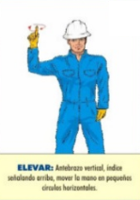
MOVIMIENTO LENTO | PARADA DE EMERGENCIA

